关系图
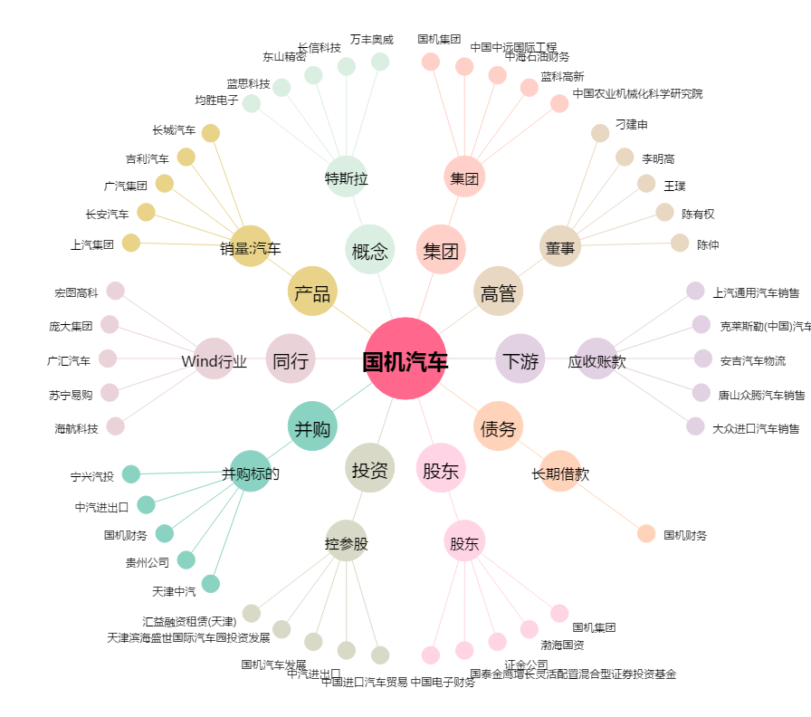
国机汽车[600335.SH] - 关系概览图

